物理普通实验室56座
物理普通实验室56座
序号 | 名称 | 参数规格 | 单位 | 数量 | 单价（元） | 总价（元）
一、教师演示区域
1 | 教师演示台 | 1.规格尺寸（长×宽×高）：≥3000×700×850mm ； 2.台面：采用≥13mm厚优抗理化板台面，台面边缘用同质材料板双层加厚至≥26.0mm。 3.结构：全钢结构柜体，演示台设有储物柜，中间为演示台，设置电源主控系统、多媒体设备（主机、显示器、中控、功放、交换机）的位置预留； 4.桌体：采用≥1.0优质一级冷轧钢板成型，焊接制作，表面经磷化、环氧树脂静电粉末涂装处理； 5.滑轨：三节重型滚珠滑轨，承重性强，滑动性能良好，无噪音，开合十万次不变形； 6.耐腐蚀连接件：采用ABS专用连接组装件； 7.铰链：采用自动型110°大伸展角度，锌合金铰链，开合五万次不变形； 8.拉手：采用内嵌入式拉手； 9.脚垫：ABS注塑专用垫，具有高度可调、耐磨、防潮、耐腐蚀等特点。 需符合以下技术要求： ▲化学性能要求：参照 GB/T 17657-2022《人造板及饰面人造板理化性能试验方法》等标准进行检验：对硫酸（98%）、盐酸（37%）、磷酸（85%）、乙酸（99%）、苯酚（90%）、氯化镁（10%）、氯仿、苯、甲酚、二甲基甲酰胺、四氢呋喃、甲基橙、氧化锌饱和液、萘、铬酸钾溶液（1g/L）、乙醇胺、甲酸（80%）、柠檬酸、氢氧化钾（65%）、氯乙烯基镁、丁酮、甲苯、丙三醇、无水甲醇、乙酰丙酮、乙腈、环丙甲酮、己二酸二乙酯、1,2-二氯乙烷、溴丙烷、异丁醇、二丙二醇甲醚、丙二醇、正十六烷、邻二甲苯、间二甲苯、正丙醇、三乙胺等136 种化学试剂进行检测，板材检验结果无明显变化，分级结果为 5 级。（须提供具有CMA或CNAS认证标记的检验（检测）报告扫描件） | 张 | 1
2 | 实验室智能控制系统（智能控制箱） | 1、电源控制台（教师电源）采用防磁干扰、防辐射纯铁板冲压喷塑制成，教师电源采用翻转式(带锁）使用时向下翻转45度，并带锁具。 2、电源配置一组VGA和两组USB接口，并有相应的输出（引线长80公分以上）可与电脑主机相连接使用。 3、有二块3位半高精度数字电压表分别显示交/直流输出电压的实验参数。 4、教师电源分四组向学生桌输出安全的220v交流电源（采用4个32A按钮组合开关控制）具有漏电保护功能，电源具有防雷击功能。 5、电源配有双安全的多功能插座一组，插座下方须标有注意安全的警示语。 6、电源具有过载、过热保护装置（交直流分别具有过载指示和过载手动复位功能） 7、电源设置“电子控制器（4G智慧用电控制器）”智能用电保护器，串联接入实验室电路始端，作为线路及设备的过压、欠压、过流、短路、漏电保护、过载、过温、浪涌和火、零线分别或同时浸水能保证无触电现象发生。 智能用电保护器须符合以下参数： 额定电压：AC220V、50HZ；消耗功率：≤3W；额定输出功率：电流10A—63A可调。漏电动作时间：≤0.01S；过/欠压电压保护范围：220V±25%；过流保护设定范围：10A—63A可调；短路保护动作时间：≤0.01S；故障信息保存数：9999；RS485波特率：9600；漏电设定范围：5—50mA；火零线保护时间：≤0.01秒。 8、教师演示实验电源主要技术参数： 输入电压：交流220V±10% 50HZ 交流低压输出：2-24V 5A（分辨率2V）采用叠加步进调节，交流输出必须保证正弦波。 直流稳压输出：1-24V 5A（分辨率0.1V）采用后连续可调，采用精密5圈电位器调节。 9、其他电性能应符合《JY0361—1999》或《JY0374—2004》中的相关要求。 | 台 | 1
3 | 教师椅 | 1.规格：≥500*460*850mm。 2.椅面、靠背选用优质网布面料，透气性强、无异味。 3.背垫、座垫采用高密度发泡成型棉，回弹性好、不易变形，不老化，依人体坐姿特别设计，符合人体工学。 4.配有扶手，优质圆五星脚配活动脚轮，气压调节座位高度。 | 把 | 1
二、学生实验区域
1 | 实验台 | 1.规格尺寸（长×宽×高）：≥1200*600*780mm，新型铝塑结构； 2.结构组成：由台面，前后横梁及左右支撑，立柱，顶底支撑脚，可调高度的地脚、书包斗等组成； 3.台面：采用≥20mm厚无甲醛新型环保陶瓷台面，台面表面为实验室专业耐腐蚀、耐刻刮、耐污染釉面。坯体一体实芯黑色坯体，釉面和坯体经高温一体烧结而成。 4.前横梁：采用47x32mm（±2mm）壁厚≥1.6mm的优质铝型材拉伸成型，和面板弧形无缝贴合，材料表面经过防腐氧化处理和纯环氧树脂塑粉高温固化处理，具有较强的耐蚀性及承重性。 5.后横梁及后挡板：采用32x95mm（±2mm）壁厚≥1.6mm的优质铝型材拉伸成型，材料表面经过防腐氧化处理和纯环氧树脂塑粉高温固化处理，具有较强的耐蚀性及承重性。造型截面为后端连续r弧形，顶端高出台面≥25mm，可防止台面物体向后滑落并保护易碎物体不易被碰碎。 6.立柱：采用112x52mm（±2mm）壁厚≥1.9mm的优质铝材，横截面前R圆角，内有4根加强筋，中心拥有两个螺丝固定孔，攻丝处理后用于连接顶底支撑脚，材料表面经过防腐氧化处理和纯环氧树脂塑粉高温固化处理，具有较强的耐蚀性。 7.支撑脚：实验台顶脚铝压铸一次成型，尺寸550*72*100mm（±2mm），一侧弧形圆角，弧度和立柱的弧度相吻合，并用高强度内六角螺丝连接；实验台地脚：520*64*91mm（±2mm），采用铝压铸一次成型，地脚与立柱、顶脚一体成型为“工”字型，两侧弧形圆角，弧度和立柱的弧度吻合。材料表面经过防腐氧化处理和纯环氧树脂塑粉高温固化处理，具有较强的耐蚀性及承重性。 8.多功能可调地脚：高度螺旋调节，采用高强度的工程塑料注塑成型，内置脚轮固定孔，可加装脚轮。 9.书包斗（长×宽×高）：≥395*275*180mm，采用ABS改性塑料注塑成型，正面设有可悬挂凳子的圆形孔，周边加厚加强。 10.专用电源盒：ABS工程塑料模具成型，按压弹起式电源盒开关，操作简单，整体协调美观。 需符合以下技术要求： ▲硬度要求：陶瓷台面板应具有一定的硬度，避免一般金属物品等划伤，莫氏硬度达到7级。（须提供具有CMA或CNAS认证标记的检验（检测）报告扫描件） | 张 | 28
2 | 多功能柱 | 1.尺寸（长×宽×高）：≥320*220*750mm，由2个ABS工程塑料一次性注塑成型结合,表面沙面和光面相结合处理。 2.以齿合槽配以螺丝连接，拆分组合方便，方便检修桶体内的风管或电线。 | 个 | 28
3 | 学生操作终端（智能学生终端） | 1. 学生电源采用多功能形式，整体采用防磁干扰、防辐射纯铁板喷塑制成。不可用铝合金和木材做机体框架，电源尺寸为1200*100*95（mm） 2、电源配有一块0—3A直流电流表，一块0—30V直流电压表，一块0—30V交流电压表，一块0—0.6—3A直流电流表，一块0—3—15V直流电压表，一块0—±30G灵敏电流计。 3、交流输出电压：2—24V/2A（ 步进调节，分10档）交流输出必须保证正弦波） 直流输出电压：2—24V/2A（稳压，连续可调，采用精密5圈电位器） 4、电源交流输出为步进可调，直流输出为连续可调。交流输出必须保证正弦波。 5、电源具有过载保护和复位及交流220V输出功能。 6、当人体触摸电源的火线或零线时，不应有触电危险，火零线同时浸水时不会有漏电短路的现象，也不应影响电源的正常使用。 7、其他电性能应符合《JY0361—1999》或《JY0374—2004》中的相关要求。 | 台 | 28
4 | 实验凳 | 1.规格尺寸：≥Φ315mm×450mm。 2.四爪升降凳，整体美观结实，牢固耐用。 3.凳面：采用ABS工程塑料一次性注塑成型，表面细纹咬花，防滑不发光。 4.脚垫：采用优质PP材料一次注塑成型。 5.脚钢架：椭圆形无缝钢管全圆满焊接而成，结构牢固，经高温粉体烤漆处理，长时间使用也不会产生表面烤漆剥落现象。 6.凳面可通过旋转螺杆来升降凳子高度,可调高度约5cm。 | 只 | 56
三、安装附件部分
1 | 安装调试 | 实验室设备安装调试，此项包含所有系统辅材，达到相关国家标准要求。 | 项 | 1
2 | 环境改造 | 约95平方米，营造科技氛围，可参照效果图，最终根据现场实际情况与采购人进行沟通确定装修效果，可自行现场勘察。 | 项 | 1
合计（元）
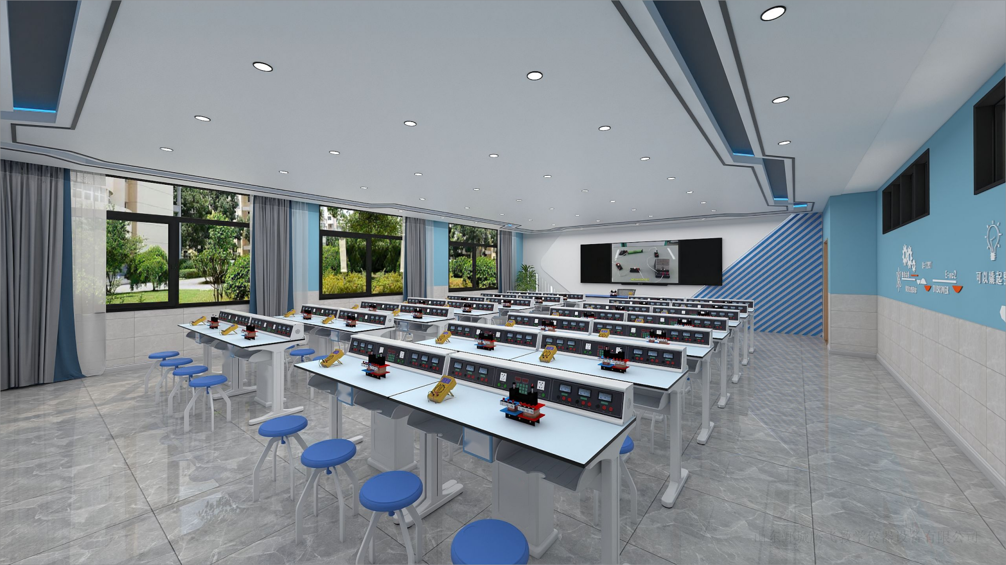

化学普通实验室56座
化学普通实验室56座
序号 | 名称 | 参数规格 | 单位 | 数量 | 单价（元） | 总价（元）
一、教师演示区域
1 | 教师演示台 | 1.规格尺寸（长×宽×高）：≥3000×700×850mm ； 2.台面：采用≥13mm厚优抗理化板台面，台面边缘用同质材料板双层加厚至≥26.0mm。 3.结构：全钢结构柜体，演示台设有储物柜，中间为演示台，设置电源主控系统、多媒体设备（主机、显示器、中控、功放、交换机）的位置预留； 4.桌体：采用≥1.0优质一级冷轧钢板成型，焊接制作，表面经磷化、环氧树脂静电粉末涂装处理； 5.滑轨：三节重型滚珠滑轨，承重性强，滑动性能良好，无噪音，开合十万次不变形； 6.耐腐蚀连接件：采用ABS专用连接组装件； 7.铰链：采用自动型110°大伸展角度，锌合金铰链，开合五万次不变形； 8.拉手：采用内嵌入式拉手； 9.脚垫：ABS注塑专用垫，具有高度可调、耐磨、防潮、耐腐蚀等特点。 | 张 | 1
2 | 教师椅 | 1.规格：≥500*460*850mm。 2.椅面、靠背选用优质网布面料，透气性强、无异味。 3.背垫、座垫采用高密度发泡成型棉，回弹性好、不易变形，不老化，依人体坐姿特别设计，符合人体工学。 4.配有扶手，优质圆五星脚配活动脚轮，气压调节座位高度。 | 把 | 1
3 | 实验室智能控制系统（智能控制箱） | 1、电源控制台（教师电源）采用防磁干扰、防辐射纯铁板冲压喷塑制成，教师电源采用翻转式(带锁）使用时向下翻转45度，并带锁具。 2、电源配置一组VGA和两组USB接口，并有相应的输出（引线长80公分以上）可与电脑主机相连接使用。 3、有二块3位半高精度数字电压表分别显示交/直流输出电压的实验参数。 4、教师电源分四组向学生桌输出安全的220v交流电源（采用4个32A按钮组合开关控制）具有漏电保护功能，电源具有防雷击功能。 5、电源配有双安全的多功能插座一组，插座下方须标有注意安全的警示语。 6、电源具有过载、过热保护装置（交直流分别具有过载指示和过载手动复位功能） 7、电源设置“电子控制器（4G智慧用电控制器）”智能用电保护器，串联接入实验室电路始端，作为线路及设备的过压、欠压、过流、短路、漏电保护、过载、过温、浪涌和火、零线分别或同时浸水能保证无触电现象发生。 智能用电保护器须符合以下参数： 额定电压：AC220V、50HZ；消耗功率：≤3W；额定输出功率：电流10A—63A可调。漏电动作时间：≤0.01S；过/欠压电压保护范围：220V±25%；过流保护设定范围：10A—63A可调；短路保护动作时间：≤0.01S；故障信息保存数：9999；RS485波特率：9600；漏电设定范围：5—50mA；火零线保护时间：≤0.01秒。 8、教师演示实验电源主要技术参数： 输入电压：交流220V±10% 50HZ 交流低压输出：2-24V 5A（分辨率2V）采用叠加步进调节，交流输出必须保证正弦波。 直流稳压输出：1-24V 5A（分辨率0.1V）采用后连续可调，采用精密5圈电位器调节。 9、教师主控电源配有一个主变压器，并能控制学生电源的交直流输出。 10、其他电性能应符合《JY0361—1999》或《JY0374—2004》中的相关要求。 | 台 | 1
4 | 教师水槽 | 规格（长×宽×高）：≥440×350×270mm； 采用高密度水槽，PP材料一体成型，防酸碱、耐有机溶剂。 | 个 | 1
5 | 三联水嘴 | 1.采用实验室专用三联水嘴90度瓷质阀芯，出水嘴为铜质尖嘴，可拆卸，内有螺纹，可方便连接循环等特殊用水； 2.水管管体部分为黄铜合金制品，铜质表面经过烤漆喷涂处理，增强耐酸碱防腐蚀以及防锈性能，可360度旋转。 | 个 | 1
6 | 洗眼器 | 单眼洗眼器，黄铜材质经高亮环氧树脂喷涂，耐腐蚀，耐热，PP材质，使用时自动被水冲开，供水软管1.5M软性PVC管外覆不锈钢网，外层包裹PD管，有效防止生锈，最大耐水压6巴。 | 台 | 1
二、学生实验区域
1 | 实验台 | 1.规格尺寸（长×宽×高）：≥1200*600*780mm，新型铝塑结构； 2.结构组成：由台面，前后横梁及左右支撑，立柱，顶底支撑脚，可调高度的地脚、书包斗等组成； 3.台面：采用≥20mm厚无甲醛新型环保陶瓷台面，台面表面为实验室专业耐腐蚀、耐刻刮、耐污染釉面。坯体一体实芯黑色坯体，釉面和坯体经高温一体烧结而成。 4.前横梁：采用47x32mm（±2mm）壁厚≥1.6mm的优质铝型材拉伸成型，和面板弧形无缝贴合，材料表面经过防腐氧化处理和纯环氧树脂塑粉高温固化处理，具有较强的耐蚀性及承重性。 5.后横梁及后挡板：采用32x95mm（±2mm）壁厚≥1.6mm的优质铝型材拉伸成型，材料表面经过防腐氧化处理和纯环氧树脂塑粉高温固化处理，具有较强的耐蚀性及承重性。造型截面为后端连续r弧形，顶端高出台面≥25mm，可防止台面物体向后滑落并保护易碎物体不易被碰碎。 6.立柱：采用112x52mm（±2mm）壁厚≥1.9mm的优质铝材，横截面前R圆角，内有4根加强筋，中心拥有两个螺丝固定孔，攻丝处理后用于连接顶底支撑脚，材料表面经过防腐氧化处理和纯环氧树脂塑粉高温固化处理，具有较强的耐蚀性。 7.支撑脚：实验台顶脚铝压铸一次成型，尺寸550*72*100mm（±2mm），一侧弧形圆角，弧度和立柱的弧度相吻合，并用高强度内六角螺丝连接；实验台地脚：520*64*91mm（±2mm），采用铝压铸一次成型，地脚与立柱、顶脚一体成型为“工”字型，两侧弧形圆角，弧度和立柱的弧度吻合。材料表面经过防腐氧化处理和纯环氧树脂塑粉高温固化处理，具有较强的耐蚀性及承重性。 8.多功能可调地脚：高度螺旋调节，采用高强度的工程塑料注塑成型，内置脚轮固定孔，可加装脚轮。 9.书包斗（长×宽×高）：≥395*275*180mm，采用ABS改性塑料注塑成型，正面设有可悬挂凳子的圆形孔，周边加厚加强。 10.专用电源盒：ABS工程塑料模具成型，按压弹起式电源盒开关，操作简单，整体协调美观。 | 张 | 28
2 | 多功能柱 | 1.尺寸（长×宽×高）：≥320*220*750mm，由2个ABS工程塑料一次性注塑成型结合,表面沙面和光面相结合处理。 2.以齿合槽配以螺丝连接，拆分组合方便，方便检修桶体内的风管或电线。 | 个 | 28
3 | 实验凳 | 1.规格尺寸：≥Φ315mm×450mm。 2.四爪升降凳，整体美观结实，牢固耐用。 3.凳面：采用ABS工程塑料一次性注塑成型，表面细纹咬花，防滑不发光。 4.脚垫：采用优质PP材料一次注塑成型。 5.脚钢架：椭圆形无缝钢管全圆满焊接而成，结构牢固，经高温粉体烤漆处理，长时间使用也不会产生表面烤漆剥落现象。 6.凳面可通过旋转螺杆来升降凳子高度,可调高度约5cm。 实验凳需符合以下要求，并提供带CMA或CNAS标识的检测报告扫描件佐证参数（认监委官网查询真伪，可通过权威检测机构电话查询真伪）： ★（1）实验凳通过金属涂层附着力检测，要求不低于2级； ★（2）实验凳通过跌落试验（跌落高度≥200mm）： a）零部件无断裂或豁裂； b）无严重影响使用功能的磨损或变形； c）用手揿压某些应为牢固的部件，无永久性松动； d）连接部位无松动； e）家具五金件无明显变形、损坏； ★（3）实验凳通过任意方向倾翻试验，无倾翻现象（水平加载≥20N，座面加载≥600N）； ★（4）实验凳通过邻苯二甲酸酯检测：邻苯二甲酸二丁酯（DBP）、邻苯二甲酸丁苄酯（BBP）、邻苯二甲酸二（2-乙基）己酯（DEHP）、邻苯二甲酸二正辛酯 (DNOP)、邻苯二甲酸二异壬酯 (DINP)、邻苯二甲酸二异癸酯(DIDP)，包括以上6项检测结果均为未检出。 | 只 | 56
4 | 学生操作终端（智能学生终端） | 1、学生电源采用翻转式操作形式，使用时向下翻转45℃。 2、学生电源低压输出由教师电源集中控制，具有交/直流电压输出，交流低压输出：2~24V 2A. 直流稳压输出：1~24V 2A。交流220V五孔插座输出，工作指示，过载复位等功能。 3、其他电性能应符合《JY0361—1999》或《JY0374—2004》中的相关要求。 | 台 | 28
5 | 多功能水槽柜 | 1.规格（长×宽×高）：≥495mm*590mm*755mm（±2mm），整体柜体选用瓷白改性ABS工程塑料材质制作，水槽选用瓷白改性PP工程塑料材质制作。 2.化验水槽规格（长×宽×高）：≥390mm×330mm×260mm（±2mm），壁厚最低不小于2mm，主结构不小于3mm，由瓷白PP改性工程塑料一体化注塑成型。水槽与储存柜体上部分注塑一次性成型。水槽四周有≥10mm高挡水沿，槽内设有溢水口，槽面设有三联水嘴及台式洗眼器放置孔位。下水口滤网设计、水槽内侧倾斜面设计、四周边缘化设计。 3.下水系统：采用PP材质专用连接管，配有防虹吸，防阻塞装置。 4.水槽柜前后门：采用瓷白ABS材料，规格：≥525mm*485mm，塑料注塑模一次性成型，表面工艺处理，凹凸有型，协调美观。直接成型后无需安装铰链，榫卯结构，简单直接寿命更长，带专用锁具。 5.柜体前后左右有加强筋，结构稳定，柜体下方有4个地脚，方便柜体用膨胀螺丝固定地面（也可加装有制动装置的胶轮，方便根据课程灵活的摆放桌椅，改变上课模式）。 | 个 | 14
6 | 三联水嘴 | 1.采用实验室专用三联水嘴90度瓷质阀芯，出水嘴为铜质尖嘴，可拆卸，内有螺纹，可方便连接循环等特殊用水； 2.水管管体部分为黄铜合金制品，铜质表面经过烤漆喷涂处理，增强耐酸碱防腐蚀以及防锈性能，可360度旋转。 | 个 | 14
7 | 滴水架 | 1.滴水架与水槽柜配套使用，滴水架最大尺寸不小于（长×宽×高）469*128*290mm，置于水槽盖上； 2.采用高密度PP材质，具有较高的耐冲击性，机械性质强韧，抗多种有机溶剂和酸碱腐蚀性，高密度环环相接，无缝隙； 3.可拆卸式滴水棒。滴水棒分左右两部分，闲置的孔位可孔塞封口，以保持外观整洁及防尘，方便使用。 4.上方预留三个孔，后期可以将实验室升级成吊装实验室。 | 套 | 14
三、安装附件部分
1 | 给排水管 | 1、给水主管选用φ20-32mmPP-R给水管，模块化设计，每组模块间采用活接式连接，方便安装、检修。 2、排水管选用加厚φ50-75mmPVC-U国标管（具有防酸、防碱、耐腐蚀功能），模块化设计，每组模块间采用活接式连接，方便安装、检修。 3.给排水管质量至少达到相关国标标准，供给教室水槽以及各学生桌水槽给排水使用，长度≥25米。 | 室 | 1
2 | 安装调试 | 实验室设备安装调试，此项包含所有系统辅材，达到相关国家标准要求。 | 项 | 1
3 | 环境改造 | 约95平方米，营造科技氛围，可参照效果图，最终根据现场实际情况与采购人进行沟通确定装修效果，可自行现场勘察。 | 项 | 1
合计（元）

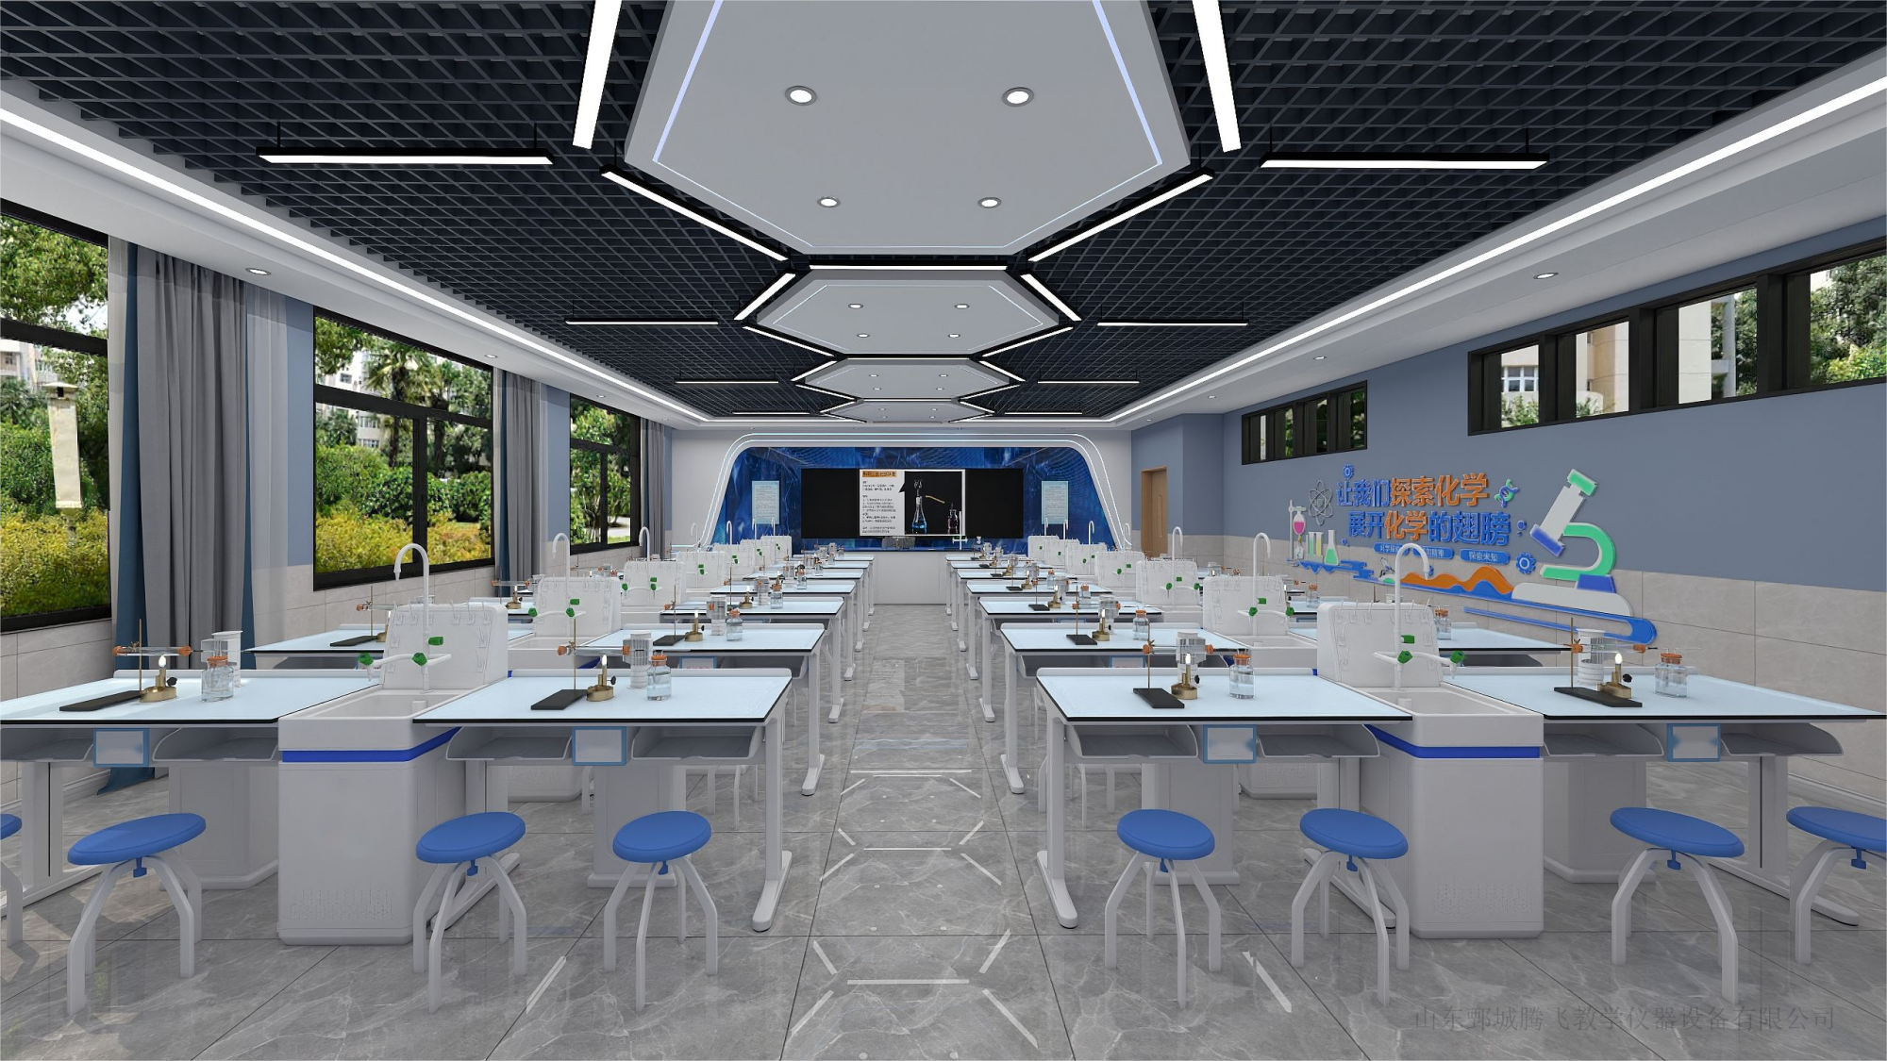

生物普通实验室56座
生物普通实验室56座
序号 | 名称 | 参数规格 | 单位 | 数量 | 单价（元） | 总价（元）
一、教师演示区域
1 | 教师演示台 | 1.规格尺寸（长×宽×高）：≥3000×700×850mm ； 2.台面：采用≥13mm厚优抗理化板台面，台面边缘用同质材料板双层加厚至≥26.0mm。 3.结构：全钢结构柜体，演示台设有储物柜，中间为演示台，设置电源主控系统、多媒体设备（主机、显示器、中控、功放、交换机）的位置预留； 4.桌体：采用≥1.0优质一级冷轧钢板成型，焊接制作，表面经磷化、环氧树脂静电粉末涂装处理； 5.滑轨：三节重型滚珠滑轨，承重性强，滑动性能良好，无噪音，开合十万次不变形； 6.耐腐蚀连接件：采用ABS专用连接组装件； 7.铰链：采用自动型110°大伸展角度，锌合金铰链，开合五万次不变形； 8.拉手：采用内嵌入式拉手； 9.脚垫：ABS注塑专用垫，具有高度可调、耐磨、防潮、耐腐蚀等特点。 | 张 | 1
2 | 教师水槽 | 规格（长×宽×高）：≥440×350×270mm； 采用高密度水槽，PP材料一体成型，防酸碱、耐有机溶剂。 | 个 | 1
3 | 三联水嘴 | 1.采用实验室专用三联水嘴90度瓷质阀芯，出水嘴为铜质尖嘴，可拆卸，内有螺纹，可方便连接循环等特殊用水； 2.水管管体部分为黄铜合金制品，铜质表面经过烤漆喷涂处理，增强耐酸碱防腐蚀以及防锈性能，可360度旋转。 | 个 | 1
4 | 教师椅 | 1.规格：≥500*460*850mm。 2.椅面、靠背选用优质网布面料，透气性强、无异味。 3.背垫、座垫采用高密度发泡成型棉，回弹性好、不易变形，不老化，依人体坐姿特别设计，符合人体工学。 4.配有扶手，优质圆五星脚配活动脚轮，气压调节座位高度。 | 把 | 1
5 | 洗眼器 | 单眼洗眼器，黄铜材质经高亮环氧树脂喷涂，耐腐蚀，耐热，PP材质，使用时自动被水冲开，供水软管1.5M软性PVC管外覆不锈钢网，外层包裹PD管，有效防止生锈，最大耐水压6巴。 | 台 | 1
6 | 实验室智能控制系统（智能控制箱） | 1. 电源控制系统（教师主控电源）。机壳采用防磁干扰、防辐射纯铁板冲压喷塑制成，经磷化、喷塑制成。电源采用翻转式，使用时向下翻转45度，翻转结构加阻尼，能在任意一点停止。 2. 电源设有一个63A快速漏电保护总开关（能在0.01秒快速响应）。 3. 电源设置“电子控制器（4G智慧用电控制器）”（智能用电保护器，串联接入实验室电路始端，作为线路及设备的过压、欠压、过流、短路、漏电保护、过载、过温、浪涌和火、零线分别或同时浸水能保证无触电现象发生）。 4. 电源具有防雷击功能。 智能用电保护器须符合以下参数： 额定电压：AC220V、50HZ；消耗功率：≤3W；额定输出功率：电流10A—63A可调。漏电动作时间：≤0.01S；过/欠压电压保护范围：220V±25%；过流保护设定范围：10A—63A可调；短路保护动作时间：≤0.01S；故障信息保存数：9999；RS485波特率：9600；漏电设定范围：5—50mA；火零线保护时间：≤0.01秒。 5. 电源分四组向学生桌输入安全的220V交流电源。 6. 交流电压输入及输出分别由0—300V的数字电压表分别显示电压值。 7. 其他性能应符合《JY0361-1999》和《JY0376-2004》的相关要求。 | 台 | 1
...
5 | 三联水嘴 | 1.采用实验室专用三联水嘴90度瓷质阀芯，出水嘴为铜质尖嘴，可拆卸，内有螺纹，可方便连接循环等特殊用水； 2.水管管体部分为黄铜合金制品，铜质表面经过烤漆喷涂处理，增强耐酸碱防腐蚀以及防锈性能，可360度旋转。 | 个 | 14
6 | 滴水架 | 1.滴水架与水槽柜配套使用，滴水架最大尺寸不小于（长×宽×高）469*128*290mm，置于水槽盖上； 2.采用高密度PP材质，具有较高的耐冲击性，机械性质强韧，抗多种有机溶剂和酸碱腐蚀性，高密度环环相接，无缝隙； 3.可拆卸式滴水棒。滴水棒分左右两部分，闲置的孔位可孔塞封口，以保持外观整洁及防尘，方便使用。 4.上方预留三个孔，后期可以将实验室升级成吊装实验室。 | 套 | 14
7 | 台灯 | 1.功率：7W 2.电压：220V 3.规格：≥400*210mm 4.材质：优秀不锈钢材质，灯珠：LED2835 5.发光颜色：正白色、光学平板分光片，令光源更加均匀柔和，提高光能使用率亮度照明。 6.投射角度：180度 7.环境温度：-30-60℃ 8.产品特点：绿色环保、安装简易、性能稳定、使用寿命长。 | 盏 | 28
8 | 实验凳 | 1.规格尺寸：≥Φ315mm×450mm。 2.四爪升降凳，整体美观结实，牢固耐用。 3.凳面：采用ABS工程塑料一次性注塑成型，表面细纹咬花，防滑不发光。 4.脚垫：采用优质PP材料一次注塑成型。 5.脚钢架：椭圆形无缝钢管全圆满焊接而成，结构牢固，经高温粉体烤漆处理，长时间使用也不会产生表面烤漆剥落现象。 6.凳面可通过旋转螺杆来升降凳子高度,可调高度约5cm。 | 只 | 56
三、安装附件部分
1 | 给排水管 | 1、给水主管选用φ20-32mmPP-R给水管，模块化设计，每组模块间采用活接式连接，方便安装、检修。 2、排水管选用加厚φ50-75mmPVC-U国标管（具有防酸、防碱、耐腐蚀功能），模块化设计，每组模块间采用活接式连接，方便安装、检修。 3.给排水管质量至少达到相关国标标准，供给教室水槽以及各学生桌水槽给排水使用，长度≥25米。 | 室 | 1
2 | 安装调试 | 实验室设备安装调试，此项包含所有系统辅材，达到相关国家标准要求。 | 项 | 1
3 | 环境改造 | 约95平方米，营造科技氛围，可参照效果图，最终根据现场实际情况与采购人进行沟通确定装修效果，可自行现场勘察。 | 项 | 1
合计（元）

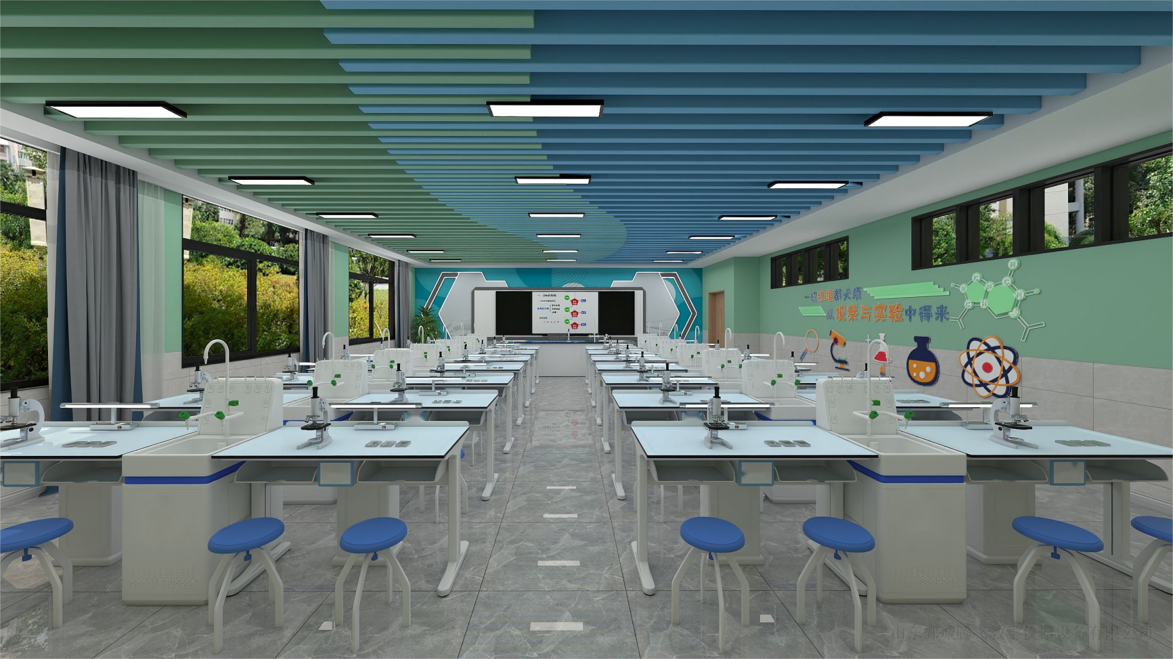

物理准备室
物理准备室
序号 | 名称 | 参数规格 | 单位 | 数量 | 单价（元） | 总价（元）
1 | 准备台 | 1.产品款式整体设计美观、合理、安全、牢固、耐用。金属表面经环氧树脂粉末喷涂高温固化处理。承重性能强和耐酸碱、耐腐蚀。 2.尺寸（长×宽×高）：≥2400*1200*780mm 3.台面：采用12.7mm≤台面厚度≤20mm厚实芯理化板，且满足耐酸、耐碱、耐高温，坚固耐用，防潮、无细孔、不膨胀、不龟裂、不变形、不导电、便于维护及具有良好的承重性能参数要求，需提供第三方权威检测机构出具的检测报告扫描件（检测报告带CMA或者CNAS标识，认监委官网查询真伪）。 4.台面后方卡入学生桌铝型槽内，前方用预埋件与桌体固定。 5.前横梁采用≥45*30mm，壁厚≥1.6mm的优质铝型材，每面有两条加强抗变形的凹槽。 6.后横梁采用≥45*30mm，壁厚≥1.6mm的优质铝型材，造型截面为后端连续相切弧形。 7.实验桌立柱：采用≥110*50mm，壁厚≥1.9mm的优质铝材，凹型表面，内侧带固定卡槽，表面经环氧树脂粉末喷涂高温固化处理。 8.实验桌顶脚：≥520*500*90mm采用≥4mm厚的铝压铸一次成型，一侧弧形圆角，弧度和立柱的弧度相吻合，并用高强度内六角螺丝连接，便于组装及拆卸，外观流线形设计，简洁美观,易碰撞处全部采用倒圆角。 9.实验桌地脚：≥520*500*100mm采用≥4mm厚的铝压铸一次成型，地脚与立柱、顶脚一体成型为”工”字型（没有二次焊接，牢固性可靠、美观实用），并用高强度内六角螺丝连接，便于组装及拆卸，外观流线形设计，简洁美观，易碰撞处全部采用倒圆角，金属表面经环氧树脂粉末喷涂高温固化处理，承重性能强和耐酸碱、耐腐蚀。 10.拉杆≥100*10mm采用优质铝材，表面经环氧树脂粉末喷涂高温固化处理，安装简单，稳定性强。 11.过线桶：箱体≥320*220*750mm，由2个ABS工程塑料一次性注塑成型结合,表面沙面和光面相结合处理,以齿合槽配以螺丝连接，拆分组合方便，方便检修桶体内的风管或电线。 12.书包斗（长×宽×高）：≥395*275*180mm，采用ABS改性塑料注塑成型，正面设有可悬挂凳子的圆形孔，周边加厚加强。 13.专用电源盒：ABS工程塑料模具成型，按压弹起式电源盒开关，操作简单，整体协调美观。 | 张 | 1
2 | 仪器柜 | 1.尺寸（长×宽×高）≥1000×500×2000mm。 2.整体采用环保型ABS塑料一次性注塑成型，层板采用≥2.5mm厚双面环保型PP改性塑料，耐强酸碱及有机溶剂，内设加强筋。 3.柜体： 3.1.榫卯连接结构并合理布局加强筋，安装时不用胶水粘结，使用产品自身力量相互连接，产品不变形，不扭曲，达到可重复拆装使用。 3.2.上部为ABS工程塑料镶装玻璃对开门，带锁、内嵌式塑料扣手，采用尼龙塑料铰链，高强度耐磨，防水、永不生锈，内设PP改性塑料活动隔板2块。耐酸碱、耐冲击、韧性强。 3.3.下部为ABS工程塑料对开门，带锁、内嵌式塑料扣手，采用尼龙塑料铰链，高强度耐磨，防水、永不生锈，内设PP改性塑料活动隔板1块。耐酸碱、耐冲击、韧性强。 4.底座高≥80mm，上下板≥30mm，重要部位加厚处理，从而使产品更牢固，结实耐用。 | 个 | 10
3 | 仪器车 | ≥800mm×500mm×1100mm，车轮能制动，上面板有护栏，高度20mm～30mm | 辆 | 1
4 | 安装调试 | 准备室设备安装调试，此项包含所有系统辅材，达到相关国家标准要求。 | 项 | 1
5 | 环境改造 | 约15平方米，营造科技氛围，可参照效果图，最终根据现场实际情况与采购人进行沟通确定装修效果，可自行现场勘察。 | 项 | 1
合计（元）

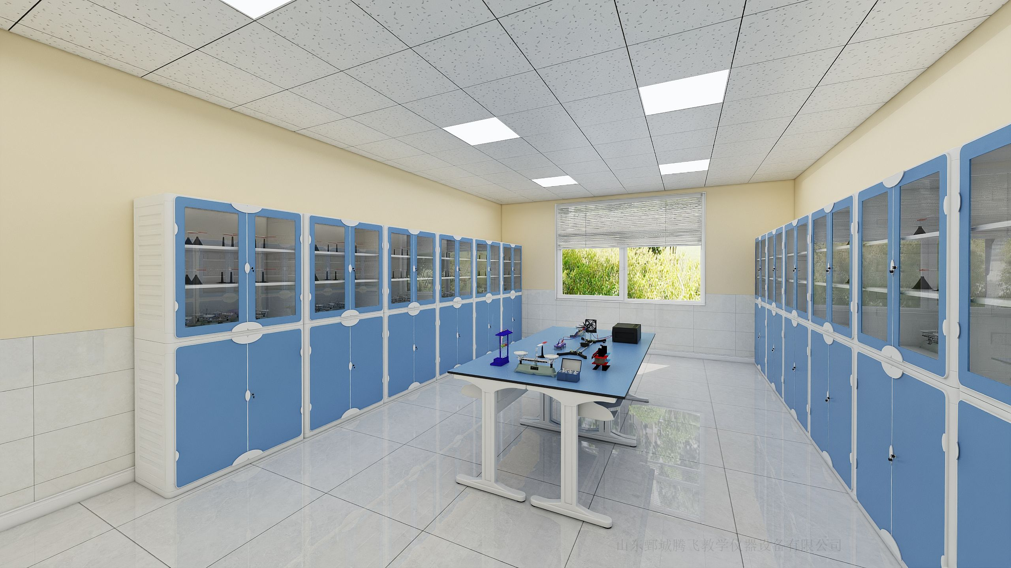

 |  |  |  | 扫码浏览全景图

化学准备室
...
化学准备室
1 | 准备台 | 1.产品款式整体设计美观、合理、安全、牢固、耐用。金属表面经环氧树脂粉末喷涂高温固化处理。承重性能强和耐酸碱、耐腐蚀。 2.尺寸（长×宽×高）：≥2400*1200*780mm 3.台面：采用12.7mm≤台面厚度≤20mm厚实芯理化板，且满足耐酸、耐碱、耐高温，坚固耐用，防潮、无细孔、不膨胀、不龟裂、不变形、不导电、便于维护及具有良好的承重性能参数要求，需提供第三方权威检测机构出具的检测报告扫描件（检测报告带CMA或者CNAS标识，认监委官网查询真伪）。 4.台面后方卡入学生桌铝型槽内，前方用预埋件与桌体固定。 5.前横梁采用≥45*30mm，壁厚≥1.6mm的优质铝型材，每面有两条加强抗变形的凹槽。 6.后横梁采用≥45*30mm，壁厚≥1.6mm的优质铝型材，造型截面为后端连续相切弧形。 7.实验桌立柱：采用≥110*50mm，壁厚≥1.9mm的优质铝材，凹型表面，内侧带固定卡槽，表面经环氧树脂粉末喷涂高温固化处理。 8.实验桌顶脚：≥520*500*90mm采用≥4mm厚的铝压铸一次成型，一侧弧形圆角，弧度和立柱的弧度相吻合，并用高强度内六角螺丝连接，便于组装及拆卸，外观流线形设计，简洁美观,易碰撞处全部采用倒圆角。 9.实验桌地脚：≥520*500*100mm采用≥4mm厚的铝压铸一次成型，地脚与立柱、顶脚一体成型为”工”字型（没有二次焊接，牢固性可靠、美观实用），并用高强度内六角螺丝连接，便于组装及拆卸，外观流线形设计，简洁美观，易碰撞处全部采用倒圆角，金属表面经环氧树脂粉末喷涂高温固化处理，承重性能强和耐酸碱、耐腐蚀。 10.拉杆≥100*10mm采用优质铝材，表面经环氧树脂粉末喷涂高温固化处理，安装简单，稳定性强。 11.过线桶：箱体≥320*220*750mm，由2个ABS工程塑料一次性注塑成型结合,表面沙面和光面相结合处理,以齿合槽配以螺丝连接，拆分组合方便，方便检修桶体内的风管或电线。 12.书包斗（长×宽×高）：≥395*275*180mm，采用ABS改性塑料注塑成型，正面设有可悬挂凳子的圆形孔，周边加厚加强。 13.专用电源盒：ABS工程塑料模具成型，按压弹起式电源盒开关，操作简单，整体协调美观。 | 张 | 1
2 | 多功能水槽柜 | 1.规格（长×宽×高）：≥495mm*590mm*755mm（±2mm），整体柜体选用瓷白改性ABS工程塑料材质制作，水槽选用瓷白改性PP工程塑料材质制作。 2.化验水槽规格（长×宽×高）：≥390mm×330mm×260mm（±2mm），壁厚最低不小于2mm，主结构不小于3mm，由瓷白PP改性工程塑料一体化注塑成型。水槽与储存柜体上部分注塑一次性成型。水槽四周有≥10mm高挡水沿，槽内设有溢水口，槽面设有三联水嘴及台式洗眼器放置孔位。下水口滤网设计、水槽内侧倾斜面设计、四周边缘化设计。 3.下水系统：采用PP材质专用连接管，配有防虹吸，防阻塞装置。 4.水槽柜前后门：采用瓷白ABS材料，规格：≥525mm*485mm，塑料注塑模一次性成型，表面工艺处理，凹凸有型，协调美观。直接成型后无需安装铰链，榫卯结构，简单直接寿命更长，带专用锁具。 5.柜体前后左右有加强筋，结构稳定，柜体下方有4个地脚，方便柜体用膨胀螺丝固定地面（也可加装有制动装置的胶轮，方便根据课程灵活的摆放桌椅，改变上课模式）。 | 套 | 1
3 | 三联水嘴 | 1.采用实验室专用三联水嘴90度瓷质阀芯，出水嘴为铜质尖嘴，可拆卸，内有螺纹，可方便连接循环等特殊用水； 2.水管管体部分为黄铜合金制品，铜质表面经过烤漆喷涂处理，增强耐酸碱防腐蚀以及防锈性能，可360度旋转。 | 个 | 1
4 | 滴水架 | 1.滴水架与水槽柜配套使用，滴水架最大尺寸不小于（长×宽×高）469*128*290mm，置于水槽盖上； 2.采用高密度PP材质，具有较高的耐冲击性，机械性质强韧，抗多种有机溶剂和酸碱腐蚀性，高密度环环相接，无缝隙； 3.可拆卸式滴水棒。滴水棒分左右两部分，闲置的孔位可孔塞封口，以保持外观整洁及防尘，方便使用。 4.上方预留三个孔，后期可以将实验室升级成吊装实验室。 | 套 | 1
5 | 试剂架 | 1.尺寸（长×宽×高）：≥1100*300*600㎜。 2.立柱架采用≥1mm厚工艺铝型材制作为80mm*40mm的方管，方管两侧有凹槽,可放置六角螺母，配合螺丝可在任意高度固定挂钩。挂钩采用优质钢板冲压而成，带有凹凸造型，起到加强结构的强度.经特殊化学防锈处理，外加纯环氧树脂塑粉高温固化处理。 3.试剂架隔板采用≥7.8mm厚玻璃，玻璃板四周磨边。边缘配有可活动的直径14mm不锈钢管档边，两端用专用注塑封头，封头上有凹槽，可卡到两侧立柱上的挂钩上。 | 个 | 2
7 | 仪器柜 | 1.尺寸（长×宽×高）≥1000×500×2000mm。 2.整体采用环保型ABS塑料一次性注塑成型，层板采用≥2.5mm厚双面环保型PP改性塑料，耐强酸碱及有机溶剂，内设加强筋。 3.柜体： 3.1.榫卯连接结构并合理布局加强筋，安装时不用胶水粘结，使用产品自身力量相互连接，产品不变形，不扭曲，达到可重复拆装使用。 3.2.上部为ABS工程塑料镶装玻璃对开门，带锁、内嵌式塑料扣手，采用尼龙塑料铰链，高强度耐磨，防水、永不生锈，内设PP改性塑料活动隔板2块。耐酸碱、耐冲击、韧性强。 3.3.下部为ABS工程塑料对开门，带锁、内嵌式塑料扣手，采用尼龙塑料铰链，高强度耐磨，防水、永不生锈，内设PP改性塑料活动隔板1块。耐酸碱、耐冲击、韧性强。 4.底座高≥80mm，上下板≥30mm，重要部位加厚处理，从而使产品更牢固，结实耐用。 | 个 | 5
8 | 安装调试 | 准备室设备安装调试，此项包含所有系统辅材，达到相关国家标准要求。 | 项 | 1
9 | 环境改造 | 约15平方米，营造科技氛围，可参照效果图，最终根据现场实际情况与采购人进行沟通确定装修效果，可自行现场勘察。（包含一个清洗水池） | 项 | 1
合计（元）

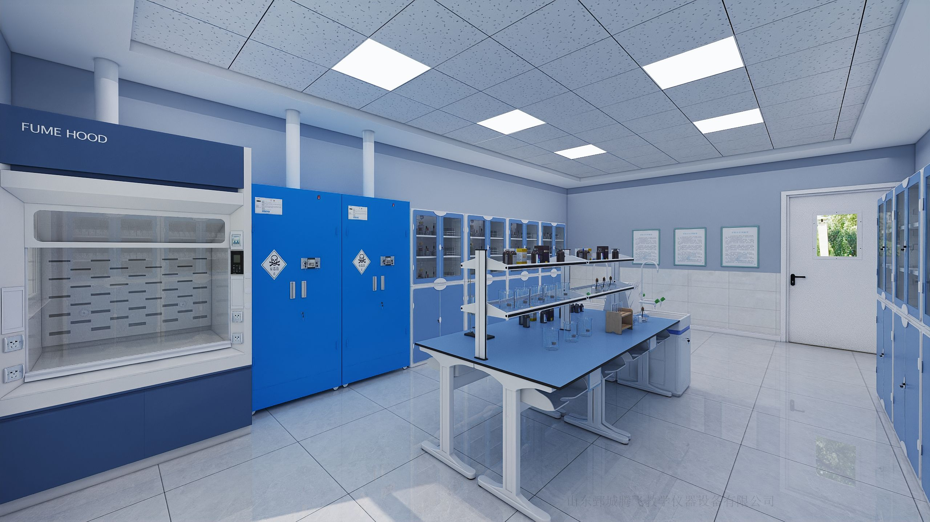

生物准备室
...
生物准备室
1 | 准备台 | 1.产品款式整体设计美观、合理、安全、牢固、耐用。金属表面经环氧树脂粉末喷涂高温固化处理。承重性能强和耐酸碱、耐腐蚀。 2.尺寸（长×宽×高）：≥2400*1200*780mm 3.台面：采用12.7mm≤台面厚度≤20mm厚实芯理化板，且满足耐酸、耐碱、耐高温，坚固耐用，防潮、无细孔、不膨胀、不龟裂、不变形、不导电、便于维护及具有良好的承重性能参数要求，需提供第三方权威检测机构出具的检测报告扫描件（检测报告带CMA或者CNAS标识，认监委官网查询真伪）。 4.台面后方卡入学生桌铝型槽内，前方用预埋件与桌体固定。 5.前横梁采用≥45*30mm，壁厚≥1.6mm的优质铝型材，每面有两条加强抗变形的凹槽。 6.后横梁采用≥45*30mm，壁厚≥1.6mm的优质铝型材，造型截面为后端连续相切弧形。 7.实验桌立柱：采用≥110*50mm，壁厚≥1.9mm的优质铝材，凹型表面，内侧带固定卡槽，表面经环氧树脂粉末喷涂高温固化处理。 8.实验桌顶脚：≥520*500*90mm采用≥4mm厚的铝压铸一次成型，一侧弧形圆角，弧度和立柱的弧度相吻合，并用高强度内六角螺丝连接，便于组装及拆卸，外观流线形设计，简洁美观,易碰撞处全部采用倒圆角。 9.实验桌地脚：≥520*500*100mm采用≥4mm厚的铝压铸一次成型，地脚与立柱、顶脚一体成型为”工”字型（没有二次焊接，牢固性可靠、美观实用），并用高强度内六角螺丝连接，便于组装及拆卸，外观流线形设计，简洁美观，易碰撞处全部采用倒圆角，金属表面经环氧树脂粉末喷涂高温固化处理，承重性能强和耐酸碱、耐腐蚀。 10.拉杆≥100*10mm采用优质铝材，表面经环氧树脂粉末喷涂高温固化处理，安装简单，稳定性强。 11.过线桶：箱体≥320*220*750mm，由2个ABS工程塑料一次性注塑成型结合,表面沙面和光面相结合处理,以齿合槽配以螺丝连接，拆分组合方便，方便检修桶体内的风管或电线。 12.书包斗（长×宽×高）：≥395*275*180mm，采用ABS改性塑料注塑成型，正面设有可悬挂凳子的圆形孔，周边加厚加强。 13.专用电源盒：ABS工程塑料模具成型，按压弹起式电源盒开关，操作简单，整体协调美观。 | 张 | 1
2 | 多功能水槽柜 | 1.规格（长×宽×高）：≥495mm*590mm*755mm（±2mm），整体柜体选用瓷白改性ABS工程塑料材质制作，水槽选用瓷白改性PP工程塑料材质制作。 2.化验水槽规格（长×宽×高）：≥390mm×330mm×260mm（±2mm），壁厚最低不小于2mm，主结构不小于3mm，由瓷白PP改性工程塑料一体化注塑成型。水槽与储存柜体上部分注塑一次性成型。水槽四周有≥10mm高挡水沿，槽内设有溢水口，槽面设有三联水嘴及台式洗眼器放置孔位。下水口滤网设计、水槽内侧倾斜面设计、四周边缘化设计。 3.下水系统：采用PP材质专用连接管，配有防虹吸，防阻塞装置。 4.水槽柜前后门：采用瓷白ABS材料，规格：≥525mm*485mm，塑料注塑模一次性成型，表面工艺处理，凹凸有型，协调美观。直接成型后无需安装铰链，榫卯结构，简单直接寿命更长，带专用锁具。 5.柜体前后左右有加强筋，结构稳定，柜体下方有4个地脚，方便柜体用膨胀螺丝固定地面（也可加装有制动装置的胶轮，方便根据课程灵活的摆放桌椅，改变上课模式）。 | 套 | 1
3 | 三联水嘴 | 1.采用实验室专用三联水嘴90度瓷质阀芯，出水嘴为铜质尖嘴，可拆卸，内有螺纹，可方便连接循环等特殊用水； 2.水管管体部分为黄铜合金制品，铜质表面经过烤漆喷涂处理，增强耐酸碱防腐蚀以及防锈性能，可360度旋转。 | 个 | 1
4 | 滴水架 | 1.滴水架与水槽柜配套使用，滴水架最大尺寸不小于（长×宽×高）469*128*290mm，置于水槽盖上； 2.采用高密度PP材质，具有较高的耐冲击性，机械性质强韧，抗多种有机溶剂和酸碱腐蚀性，高密度环环相接，无缝隙； 3.可拆卸式滴水棒。滴水棒分左右两部分，闲置的孔位可孔塞封口，以保持外观整洁及防尘，方便使用。 4.上方预留三个孔，后期可以将实验室升级成吊装实验室。 | 套 | 1
5 | 试剂架 | 1.尺寸（长×宽×高）：≥1100*300*600㎜。 2.立柱架采用≥1mm厚工艺铝型材制作为80mm*40mm的方管，方管两侧有凹槽,可放置六角螺母，配合螺丝可在任意高度固定挂钩。挂钩采用优质钢板冲压而成，带有凹凸造型，起到加强结构的强度.经特殊化学防锈处理，外加纯环氧树脂塑粉高温固化处理。 3.试剂架隔板采用≥7.8mm厚玻璃，玻璃板四周磨边。边缘配有可活动的直径14mm不锈钢管档边，两端用专用注塑封头，封头上有凹槽，可卡到两侧立柱上的挂钩上。 | 个 | 2
6 | 仪器柜 | 1.尺寸（长×宽×高）≥1000×500×2000mm。 2.整体采用环保型ABS塑料一次性注塑成型，层板采用≥2.5mm厚双面环保型PP改性塑料，耐强酸碱及有机溶剂，内设加强筋。 3.柜体： 3.1.榫卯连接结构并合理布局加强筋，安装时不用胶水粘结，使用产品自身力量相互连接，产品不变形，不扭曲，达到可重复拆装使用。 3.2.上部为ABS工程塑料镶装玻璃对开门，带锁、内嵌式塑料扣手，采用尼龙塑料铰链，高强度耐磨，防水、永不生锈，内设PP改性塑料活动隔板2块。耐酸碱、耐冲击、韧性强。 3.3.下部为ABS工程塑料对开门，带锁、内嵌式塑料扣手，采用尼龙塑料铰链，高强度耐磨，防水、永不生锈，内设PP改性塑料活动隔板1块。耐酸碱、耐冲击、韧性强。 4.底座高≥80mm，上下板≥30mm，重要部位加厚处理，从而使产品更牢固，结实耐用。 | 个 | 5
7 | 安装调试 | 准备室安装调试，此项包含所有系统辅材，达到相关国家标准要求。 | 项 | 1
8 | 环境改造 | 约15平方米，营造科技氛围，可参照效果图，最终根据现场实际情况与采购人进行沟通确定装修效果，可自行现场勘察。（包含一个清洗水池） | 项 | 1
合计（元）

